상품제안서
로지텍 M325 무선마우스 | 상품코드: F17618

 |  |  |  |  |  |  | 02-412-0044 | www.easy1.co.kr
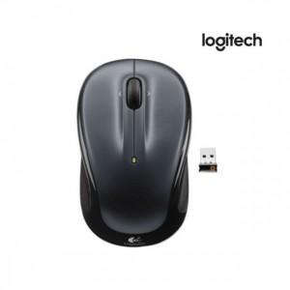

【상세/제작정보】

【인쇄/포장옵션】 | 레이저, 개별인쇄 / 포장지포장

【공급단가】 | 수량 | 20~ | 50~ | 100~ | 300~ | 500~
*VAT별도 | 단가 | 35,230원 | 34,680원 | 33,870원 | 32,520원 | 31,160원

【상품 URL】 | https://dev.easy1.co.kr:443/src/goods_detail.php?gdno=17618

